Лист1
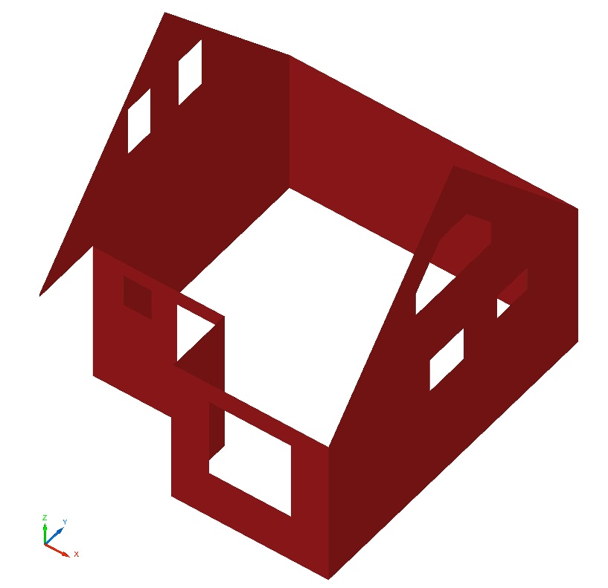
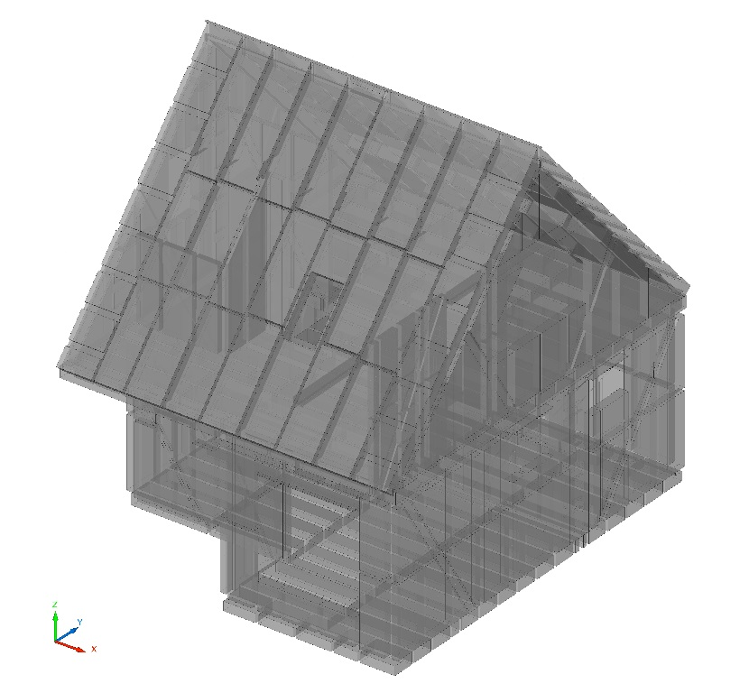
Перед покупкой нужно поставить коэфициенты запаса
 | факт | коэф | Купить |  | Примечания | Пол 1 этаж | Потолок 1 этаж
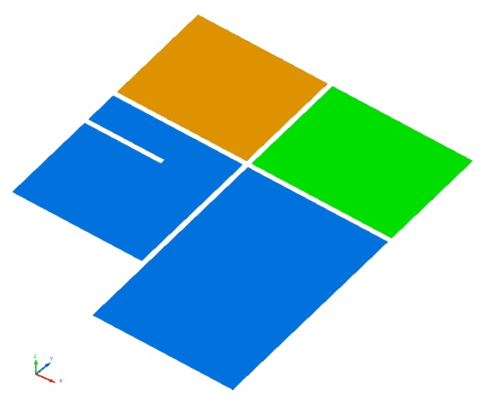
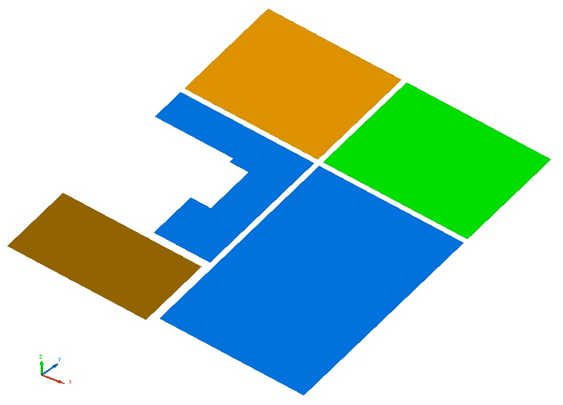
Площадь пола 1 эт (тепловой контур дома) | 32.8 | 1.00 | 32.8 | м.кв | По наружней грани каркаса наружних стен
Площадь пола 1 эт (сухие помещения) | 17.3 | 1.00 | 17.3 | м.кв | Холл, кухня
Площадь пола 1 эт (влажные помещения) | 5.7 | 1.00 | 5.7 | м.кв | Санузел
 | 5.3 | 1.00 | 5.3 | м.кв | Парная
Площадь пола крыльца | 3.6 | 1.00 | 3.6 | м.кв

Площадь стен 1 эт (сухие помещения) | 53.0 | 1.00 | 53.0 | м.кв | Холл, кухня
Площадь пола 1 эт (влажные помещения) | 20.5 | 1.00 | 20.5 | м.кв | Санузел
 | 21.4 | 1.00 | 21.4 | м.кв | Парная

Площадь потолка 1эт (сухие помещения) | 14.2 | 1.00 | 14.2 | м.кв | Холл, кухня
Площадь потолка 1эт (влажные помещения) | 5.7 | 1.00 | 5.7 | м.кв | Санузел
 | 5.3 | 1.00 | 5.3 | м.кв | Парная
Площадь потолка крыльца | 3.6 | 1.00 | 3.6 | м.кв
 |  |  |  |  |  | Пол 2 этаж | Потолок 2 этаж
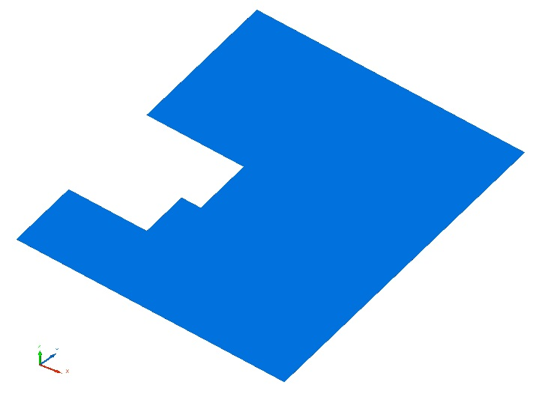
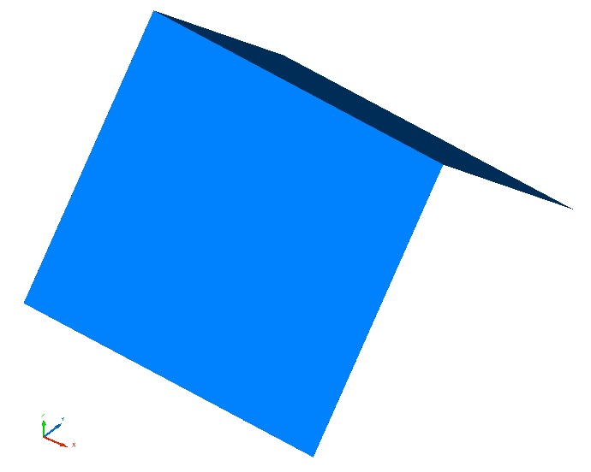
Площадь пола 2 эт (тепловой контур дома) | 36.4 | 1.00 | 36.4 | м.кв | По наружней грани каркаса наружних стен
Площадь пола 2 эт (сухие помещения) | 30.3 | 1.00 | 30.3 | м.кв

Площадь стен 2 эт | 39.1 | 1.00 | 39.1 | м.кв

Площадь потолка 2 эт | 50.6 | 1.00 | 50.6 | м.кв | Скаты крыши

Белтермо 25 мм | 87.5 | 1.00 | 87.5 | м.кв | От верха свай до низа стропил + 1 стена на крыльце + потолок на крыльце
Белтермо 20 мм (на стену крыльца справой стороны) | 4.1 | 1.00 | 4.1 | м.кв | От верха свай до низа стропил

Имитация бруса | 104.5 | 1.00 | 104.5 | м.кв | От верха свай до низа стропил + свесы кровли + потолок крыльца

Площадь кровли | 66.5 | 1.00 | 66.5 | м.кв
Площадь свесов | 12.2 | 1.00 | 12.2 | м.кв |  | Стены 1 этаж |  | Стены 2 этаж
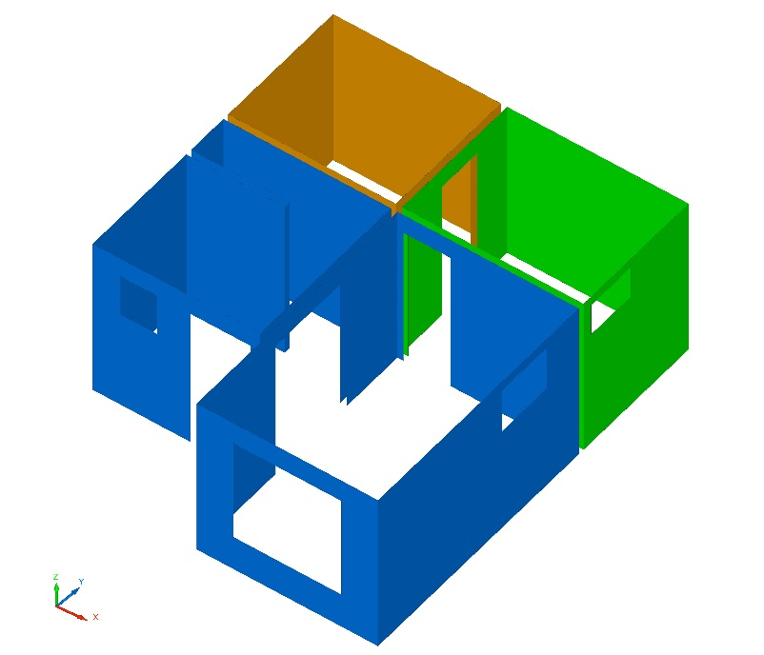
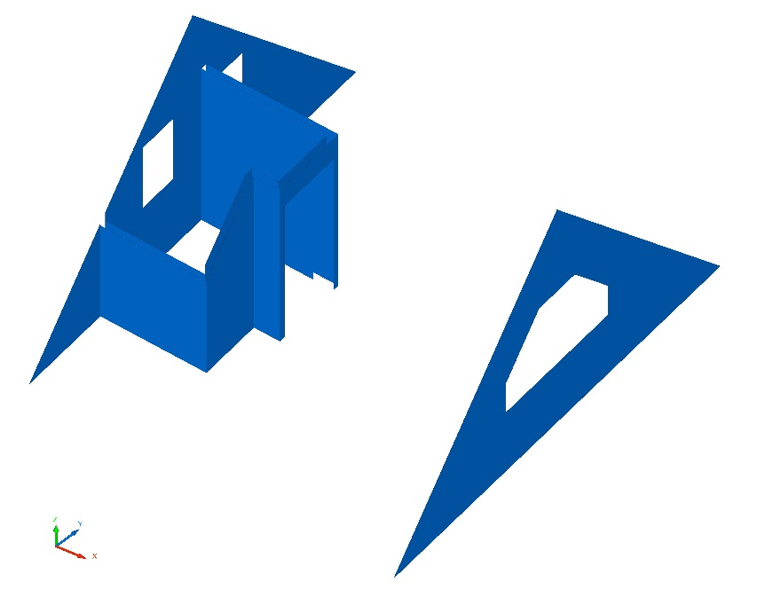
Доска
45x95x6000 | 0.94 | 1.25 | 1.17 | м.куб
45x145x6000 | 2.82 | 1.20 | 3.38 | м.куб
45x195x6000 | 5.48 | 1.15 | 6.30 | м.куб
25x150x6000 | 0.06 | 1.20 | 0.07 | м.куб | Укосы

25x150 (Обрешетка крыша) | 200.0 | 1.00 | 200.0 | м.пог
45x45 (Контробрешетка) | 128.1 | 1.00 | 128.1 | м.пог

Утеплитель Роквул плитный 1200х600мм | 29.60 | 1.00 | 29.60 | м.куб

OSB 18мм | 22.6 |  |  | м. кв | на пол в корридоре, кухне и парной
Доска 20х100мм черновой пол - ? (не больше пол куба) |  |  |  |  | на весь пол 1 этажа
Доска 20х100мм обрешетка пола - ? (не больше пол куба) |  |  |  |  | на пол в корридоре, кухне и парной
Доска на обрешетку под имитацию бруса - ?

 |  |  |  |  |  | Имитация бруса |  | Утеплитель

